마우스
마우스 시스템

   

∙ UI 나 아이템을 클릭하거나 드래그 드랍할 수 있다

오브젝트 출력
오브젝트 출력 시스템

   

∙ 메인 씬(농장)에 동물이 랜덤으로 출력된다 ∙ 농장은 1~10단계까지 있으며 행복지수에 따라 자동으로 확장된다 ∙ 동물이 농장에 출력되면 꿈의 조각 말풍선을 출력한다 ∙ 동물 당 최대 5개까지 꿈의 조각 말풍선을 출력한다 ∙ 꿈의 조각 말풍선을 클릭하면 해당 말풍선이 사라지고 꿈의 조각을 얻은 상태가 된다 ∙ 해당 동물이 꿈 말풍선을 띄우면 클릭을 해도 아무런 변화가 없다 ∙ 꿈 말풍선은 5가지 종류가 있다 (색만 다름) ∙ 동일한 색의 실현 주머니를 드래그 드랍해야 한다 ∙ 말풍선을 띄운 동물에게 올바른 실현주머니를 드래그드랍하면 해당 동물과 말풍선이 동시에 사라지고 행복지수를 얻은 상태가 된다 ∙ 올바르지 않는 실현 주머니를 드래그 드랍하면 아무런 변화가 없다 ∙ 올바르지 않는 실현 주머니를 드래그 드랍하면 해당 주머니 수가 1-- 된다

상점과 퀵슬롯
오브젝트 출력 시스템
상점
1
2
X
ESC나 X버튼을 클릭하면 상점 UI 소거

3
[1]
아이템 리소스 이미지 출력

[2]
아이템 리소스 이름 출력

[3]
아이템의 가격 출력

퀵슬롯 UI

[상점] ∙ 상점 오브젝트를 클릭하면 상점 UI가 출력된다 ∙ 상점 UI는 화면 좌측에 출력 ∙ 플레이어는 상점 UI 내에 실현 주머니를 더블 클릭하면 실현주머니를 구매할 수 있고 실현주머니 가격만큼 꿈의 조각이 차감된다 ∙ 플레이어가 소지한 꿈의 조각만큼 차감이 되면 퀵슬롯에 실현주머니가 저장된다 ∙ 상점 UI에 실현 주머니의 종류는 5개이다 ∙ 아이템 별로 칸으로 나뉘어져 있고, 해당 칸을 클릭하면 테두리가 변한다 ∙ ESC나 X 버튼을 클릭하면 상점 UI가 소거된다 [퀵슬롯] ∙ 퀵슬롯은 5개로 이루어져 있다 ∙ 퀵슬롯은 화면 중앙 하단에 출력된다 ∙ 실현주머니를 습득하면 퀵슬롯에 저장된다 ∙ 퀵슬롯 우측상단에 소지한 숫자가 표시된다 ∙ 실현 주머니를 드래그 드랍하면 해당 실현주머니의 숫자가 1--된다 ∙ 실현 주머니를 습득하면 해당 실현주머니의 숫자가 1++된다

재화
재화 시스템

1
2

[1]
재화 리소스 출력 위치

[2]
재화 값 출력

∙ 재화는 꿈의 조각과 행복 지수가 있다 ∙ 꿈의 조각 UI 화면 우측 상단에 출력 ∙ 행복 지수 UI는 꿈의 조각 UI 바로 하단에 출력 ∙ 꿈의 조각은 동물들의 꿈의 조각 말풍선을 클릭했을 때 ++된다 ∙ 꿈의 조각은 상점에서 실현주머니를 구매했을 때 --된다 ∙ 행복 지수는 동물들에게 올바른 실현 주머니를 주었을 때 ++된다 ∙ 행복 지수에 따라 농장의 외형이 변경된다 ∙ 행복 지수를 Max를 만드는 것이 게임의 목표이다 ∙ 꿈의 조각과 행복 지수는 int로 출력되고 세자리 마다 , 를 출력한다 ∙ 꿈의 조각과 행복 지수 값은 우측에서부터 출력

계절
계절 시스템

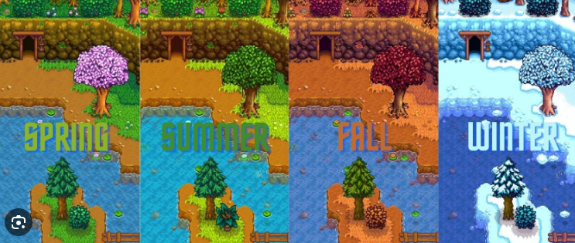

∙ 게임에는 계절이 존재한다 ∙ 봄, 여름, 가을, 겨울이 있다 ∙ 디폴트는 봄이다 ∙ 순서는 봄 -> 여름 -> 가을 -> 겨울 이다 ∙ 인 게임 시간이 5분 지나면 다음 계절로 변환한다

